상품제안서
HUUM 하이브리드 고속무선충전 거치대 | 상품코드: S01968

 |  |  |  |  |  |  | 02-713-8555 | www.synergygift.co.kr
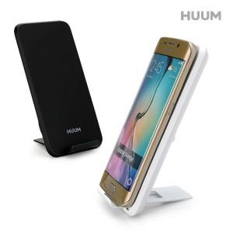

【상세/제작정보】 | 2개의 충전코일을 탑재하여 빠른 인식율과 다양한 각도에서 충전이 가능

【인쇄/포장옵션】 | 레이저, 풀칼라 / 포장지포장

【공급단가】 | 수량 | 50~ | 100~ | 500~ | 1,000~ | 2,000~
*VAT별도 | 단가 | 8,100원 | 7,800원 | 7,500원 | 7,200원 | 7,020원

【상품 URL】 | https://www.synergygift.co.kr:443/src/goods_detail.php?gdno=19421

